상품제안서
잭니클라우스 5단암막 우양산+호텔수건160g 세트 | 상품코드: S46304

 |  |  |  |  |  |  | 02-713-8555 | www.synergygift.co.kr
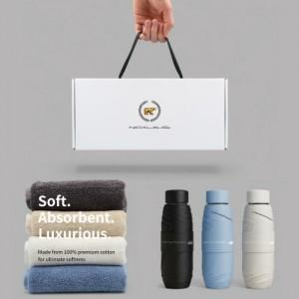

【상세/제작정보】 | <p><span style="font-size: 14pt;">※ 실크인쇄-우산손잡이 기준</span></p><p><span style="font-size: 14pt;">&nbsp; &nbsp;자수인쇄-기본 글자 20자 기준, 난이도 등에 따라 단가 조정될 수 있습니다.</span></p><p><span style="font-size: 14pt;">※ 우산원단 풀칼라인쇄 별도 문의</span></p>

【인쇄/포장옵션】 | [손잡이] 실크, [원단] 실크, [타올] 실크, [타올] 자수 / 포장불가능

【공급단가】 | 수량 | 20~ | 100~ | 300~ | 500~ | 1,000~
*VAT별도 | 단가 | 16,700원 | 15,200원 | 14,500원 | 14,300원 | 14,000원

【상품 URL】 | https://www.synergygift.co.kr:443/src/goods_detail.php?gdno=46304

